F01_Ref
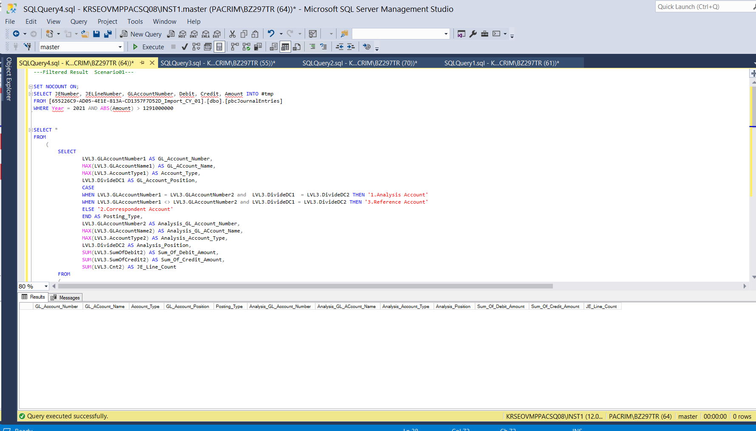
※ 특정한 주계정(매출)과 특정한 상대계정(매출채권)이 아닌 전표리스트를 추출한 결과 0건 추출됨

F02_Ref
매출채권이 감소할 때 상대계정 List입니다
해당 결과를 참조하시어 비경상적으로 판단되는 상대계정을 우측 O열에 Y로 표기해주세요
비경상적 상대계정 선택시, N열의 LineCount(추출결과)를 고려해주세요
많은 추출결과가 예상 될 경우, 추가 조건도 함께 제시 해주시기 바랍니다
주계정 |  |  |  |  | 상대계정
GL_Account_Number | GL_ACcount_Name | Account_Type | Account_Class | GL_Account_Position | Posting_Type | Analysis_GL_Account_Number | Analysis_GL_ACcount_Name | Analysis_Account_Type | Analysis_Account_Class | Analysis_Position | Sum_Of_Debit_Amount | Sum_Of_Credit_Amount | JE_Line_Count | 비경상적상대계정 선택
211303 | 매출채권_초고속인터넷 | 1_Asset | 1103_매출채권및기타채권 | Credit | 2.Correspondent Account | 311901 | 대손충당금_매출채권 | 1_Asset | 1103_매출채권및기타채권 | Debit | 29310723455 | 0 | 1
211306 | 매출채권_양도 초고속인터넷 | 1_Asset | 1103_매출채권및기타채권 | Credit | 2.Correspondent Account | 311901 | 대손충당금_매출채권 | 1_Asset | 1103_매출채권및기타채권 | Debit | 29310723455 | 0 | 1
211307 | 매출채권_가매출채권 | 1_Asset | 1103_매출채권및기타채권 | Credit | 2.Correspondent Account | 711105 | 매출액_가매출 | 4_Revenue | 4106_기타수익 | Debit | 21470674275 | 0 | 12 | Y

JEA_Query
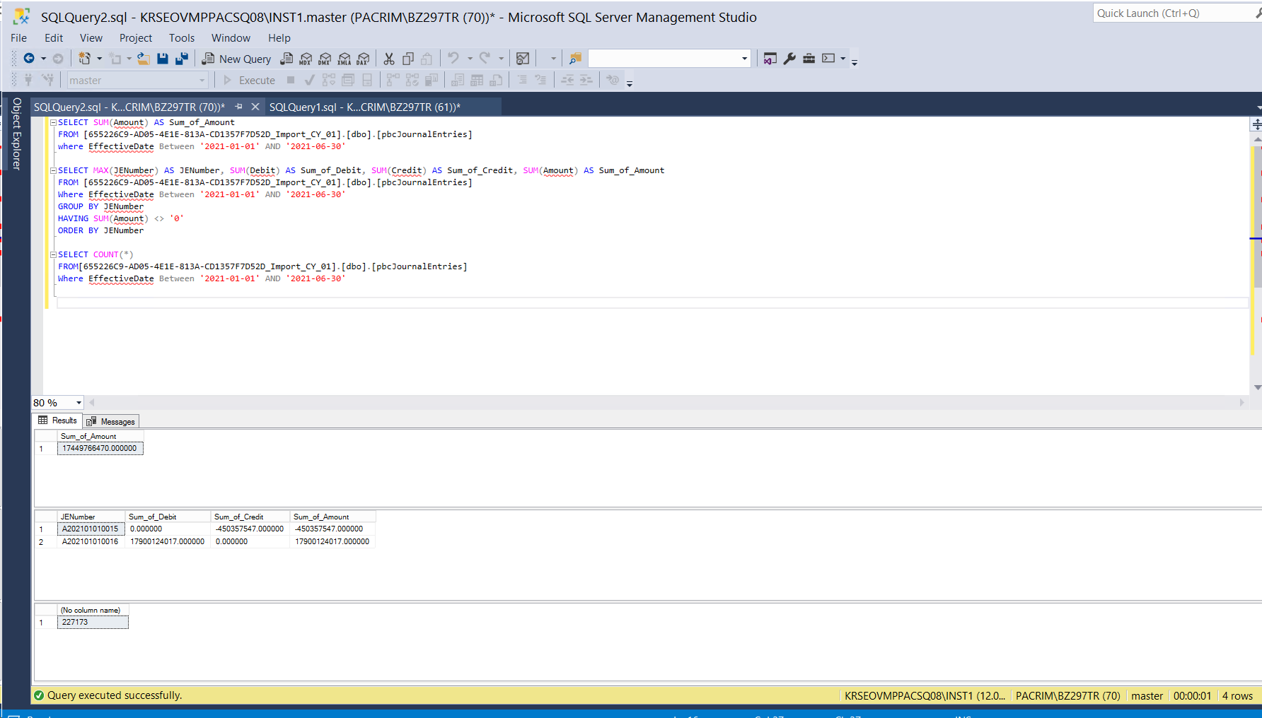
/********************************************************************************
감사인제시 분석 시나리오 -- DreamLine

********************************************************************************/
-- Project ID 확인
 | SELECT
 | Project_ID
 | , ProjectName
 | , analysisDate
 | , YearEndDate
 | , EngagementCode
 | , EngagementName
 | , ClientCode,ClientName
 | FROM [DataAnalyticsRepository].[dbo].[Projects]
 | where 1=1
 | and DeletedBy is null
 | and ProjectName like '%Dream%' -- 프로젝트 이름
 | order by ProjectName asc

-- 완전성 검증

 | SELECT SUM(Amount) AS Sum_of_Amount
 | FROM [655226C9-AD05-4E1E-813A-CD1357F7D52D_Import_CY_01].[dbo].[pbcJournalEntries]
 | where EffectiveDate Between '2021-01-01' AND '2021-06-30'

 | SELECT MAX(JENumber) AS JENumber, SUM(Debit) AS Sum_of_Debit, SUM(Credit) AS Sum_of_Credit, SUM(Amount) AS Sum_of_Amount
 | FROM [655226C9-AD05-4E1E-813A-CD1357F7D52D_Import_CY_01].[dbo].[pbcJournalEntries]
 | Where EffectiveDate Between '2021-01-01' AND '2021-06-30'
 | GROUP BY JENumber
 | HAVING SUM(Amount) <> '0'
 | ORDER BY JENumber

 | SELECT COUNT(*)
 | FROM[655226C9-AD05-4E1E-813A-CD1357F7D52D_Import_CY_01].[dbo].[pbcJournalEntries]
 | Where EffectiveDate Between '2021-01-01' AND '2021-06-30'

 | ---Filtered Ref Scenario01---

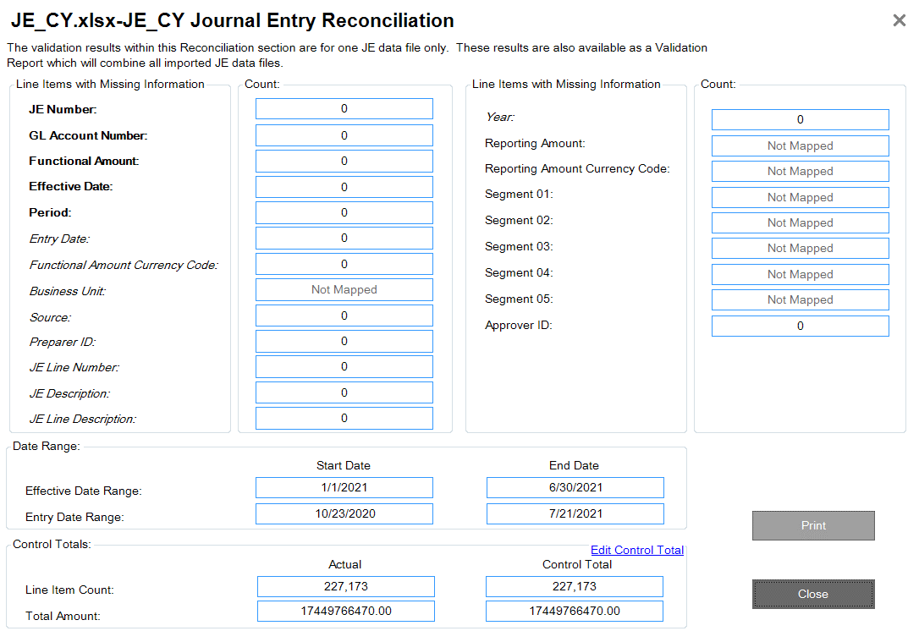
 | SET NOCOUNT ON;
 | SELECT JENumber, JELineNumber, GLAccountNumber, Debit, Credit, Amount INTO #tmp
 | FROM [655226C9-AD05-4E1E-813A-CD1357F7D52D_Import_CY_01].[dbo].[pbcJournalEntries]
 | WHERE Year = 2021 AND ABS(Amount) > 1291000000

 | SELECT *
 | FROM
 | (
 | SELECT
 | LVL3.GLAccountNumber1 AS GL_Account_Number,
 | MAX(LVL3.GLAccountName1) AS GL_ACcount_Name,
 | MAX(LVL3.AccountType1) AS Account_Type,
 | LVL3.DivideDC1 AS GL_Account_Position,
 | CASE
 | WHEN LVL3.GLAccountNumber1 = LVL3.GLAccountNumber2 and LVL3.DivideDC1 = LVL3.DivideDC2 THEN '1.Analysis Account'
 | WHEN LVL3.GLAccountNumber1 <> LVL3.GLAccountNumber2 and LVL3.DivideDC1 = LVL3.DivideDC2 THEN '3.Reference Account'
 | ELSE '2.Correspondent Account'
 | END AS Posting_Type,
 | LVL3.GLAccountNumber2 AS Analysis_GL_Account_Number,
 | MAX(LVL3.GLAccountName2) AS Analysis_GL_ACcount_Name,
 | MAX(LVL3.AccountType2) AS Analysis_Account_Type,
 | LVL3.DivideDC2 AS Analysis_Position,
 | SUM(LVL3.SumOfDebit2) AS Sum_Of_Debit_Amount,
 | SUM(LVL3.SumOfCredit2) AS Sum_Of_Credit_Amount,
 | SUM(LVL3.Cnt2) AS JE_Line_Count
 | FROM
 | (
 | SELECT *
 | FROM
 | (
 | SELECT
 | LVL1_1.JENumber1,
 | LVL1_1.GLAccountNumber1,
 | MAX(LVL1_1.CoA_GLAccountName1) AS GLAccountName1,
 | MAX(LVL1_1.AccountType1) AS AccountType1,
 | SUM(LVL1_1.Debit1) AS SumOfDebit1,
 | SUM(LVL1_1.Credit1) AS SumOfCredit1,
 | DivideDC1,
 | COUNT(*) AS Cnt1
 | FROM
 | (
 | SELECT
 | #tmp.JENumber AS JENumber1,
 | #tmp.GLAccountNumber AS GLAccountNumber1,
 | CoA.GLAccountNumber AS CoA_GLAccountNumber1,
 | CoA.GLAccountName AS CoA_GLAccountName1,
 | CoA.AccountType AS AccountType1,
 | #tmp.Debit AS Debit1,
 | #tmp.Credit AS Credit1,
 | #tmp.Amount AS Amount1,
 | CASE
 | WHEN #tmp.Debit = 0 THEN 'Credit' ELSE 'Debit'
 | END AS 'DivideDC1'
 | FROM #tmp, [655226C9-AD05-4E1E-813A-CD1357F7D52D_Import_CY_01].[dbo].[pbcChartOfAccounts] CoA
 | WHERE #tmp.GLAccountNumber = CoA.GLAccountNumber
 | ) LVL1_1
 | GROUP BY LVL1_1.JENumber1, LVL1_1.GLAccountNumber1, LVL1_1.DivideDC1
 | ) LVL2_1,
 | (
 | SELECT
 | LVL1_2.JENumber2,
 | LVL1_2.GLAccountNumber2,
 | MAX(LVL1_2.CoA_GLAccountName2) AS GLAccountName2,
 | MAX(LVL1_2.AccountType2) AS AccountType2,
 | SUM(LVL1_2.Debit2) AS SumOfDebit2,
 | SUM(LVL1_2.Credit2) AS SumOfCredit2,
 | DivideDC2,
 | COUNT(*) AS Cnt2
 | FROM
 | (
 | SELECT #tmp.JENumber AS JENumber2,
 | #tmp.GLAccountNumber AS GLAccountNumber2,
 | CoA.GLAccountNumber AS CoA_GLAccountNumber2,
 | CoA.GLAccountName AS CoA_GLAccountName2,
 | CoA.AccountType AS AccountType2,
 | #tmp.Debit AS Debit2,
 | #tmp.Credit AS Credit2,
 | #tmp.Amount AS Amount2,
 | CASE
 | WHEN #tmp.Debit = 0 THEN 'Credit' ELSE 'Debit'
 | END AS 'DivideDC2'
 | FROM #tmp, [655226C9-AD05-4E1E-813A-CD1357F7D52D_Import_CY_01].[dbo].[pbcChartOfAccounts] CoA
 | WHERE #tmp.GLAccountNumber = CoA.GLAccountNumber
 | ) LVL1_2
 | GROUP BY LVL1_2.JENumber2, LVL1_2.GLAccountNumber2, LVL1_2.DivideDC2
 | ) LVL2_2
 | WHERE LVL2_1.JENumber1 = LVL2_2.JENumber2
 | ) LVL3
 | GROUP BY LVL3.GLAccountNumber1, LVL3.DivideDC1, LVL3.GLAccountNumber2, LVL3.DivideDC2
 | ) LVL4
 | WHERE LVL4.GL_Account_Position IN ('Credit','Debit')
 | AND LVL4.GL_Account_Number IN ('711101','711102','711105','711107','711188','711106','711110','711109')
 | AND LVL4.Analysis_GL_Account_Number NOT IN ('211301','211302','211303','211304','211305','211306','211307','211309','211310','211311','211312','211313','211314','211315','211388','240001')
 | AND LVL4.Analysis_Position IN ('Credit','Debit')
 | AND LVL4.Posting_Type = '2.Correspondent Account'
 | ORDER BY LVL4.GL_Account_Number, LVL4.GL_Account_Position, LVL4.Posting_Type, LVL4.Analysis_GL_Account_Number
 | DROP TABLE #tmp

 | ---Filtered Ref Scenario02---

 | SET NOCOUNT ON;
 | SELECT JENumber, JELineNumber, GLAccountNumber, Debit, Credit, Amount INTO #tmp
 | FROM [655226C9-AD05-4E1E-813A-CD1357F7D52D_Import_CY_01].[dbo].[pbcJournalEntries]
 | WHERE Year = 2021 AND ABS(Amount) > 1291000000

 | SELECT *
 | FROM
 | (
 | SELECT
 | LVL3.GLAccountNumber1 AS GL_Account_Number,
 | MAX(LVL3.GLAccountName1) AS GL_ACcount_Name,
 | MAX(LVL3.AccountType1) AS Account_Type,
 |  | MAX(LVL3.AccountClass1) AS Account_Class,
 | LVL3.DivideDC1 AS GL_Account_Position,
 | CASE
 | WHEN LVL3.GLAccountNumber1 = LVL3.GLAccountNumber2 and LVL3.DivideDC1 = LVL3.DivideDC2 THEN '1.Analysis Account'
 | WHEN LVL3.GLAccountNumber1 <> LVL3.GLAccountNumber2 and LVL3.DivideDC1 = LVL3.DivideDC2 THEN '3.Reference Account'
 | ELSE '2.Correspondent Account'
 | END AS Posting_Type,
 | LVL3.GLAccountNumber2 AS Analysis_GL_Account_Number,
 | MAX(LVL3.GLAccountName2) AS Analysis_GL_ACcount_Name,
 | MAX(LVL3.AccountType2) AS Analysis_Account_Type,
 |  | MAX(LVL3.AccountClass2) AS Analysis_Account_Class,
 | LVL3.DivideDC2 AS Analysis_Position,
 | SUM(LVL3.SumOfDebit2) AS Sum_Of_Debit_Amount,
 | SUM(LVL3.SumOfCredit2) AS Sum_Of_Credit_Amount,
 | SUM(LVL3.Cnt2) AS JE_Line_Count
 | FROM
 | (
 | SELECT *
 | FROM
 | (
 | SELECT
 | LVL1_1.JENumber1,
 | LVL1_1.GLAccountNumber1,
 | MAX(LVL1_1.CoA_GLAccountName1) AS GLAccountName1,
 | MAX(LVL1_1.AccountType1) AS AccountType1,
 |  |  | MAX(LVL1_1.AccountClass1) AS AccountClass1,
 | SUM(LVL1_1.Debit1) AS SumOfDebit1,
 | SUM(LVL1_1.Credit1) AS SumOfCredit1,
 | DivideDC1,
 | COUNT(*) AS Cnt1
 | FROM
 | (
 | SELECT
 | #tmp.JENumber AS JENumber1,
 | #tmp.GLAccountNumber AS GLAccountNumber1,
 | CoA.GLAccountNumber AS CoA_GLAccountNumber1,
 | CoA.GLAccountName AS CoA_GLAccountName1,
 | CoA.AccountType AS AccountType1,
 |  |  |  | CoA.AccountClass AS AccountClass1,
 | #tmp.Debit AS Debit1,
 | #tmp.Credit AS Credit1,
 | #tmp.Amount AS Amount1,
 | CASE
 | WHEN #tmp.Debit = 0 THEN 'Credit' ELSE 'Debit'
 | END AS 'DivideDC1'
 | FROM #tmp, [655226C9-AD05-4E1E-813A-CD1357F7D52D_Import_CY_01].[dbo].[pbcChartOfAccounts] CoA
 | WHERE #tmp.GLAccountNumber = CoA.GLAccountNumber
 | ) LVL1_1
 | GROUP BY LVL1_1.JENumber1, LVL1_1.GLAccountNumber1, LVL1_1.DivideDC1
 | ) LVL2_1,
 | (
 | SELECT
 | LVL1_2.JENumber2,
 | LVL1_2.GLAccountNumber2,
 | MAX(LVL1_2.CoA_GLAccountName2) AS GLAccountName2,
 | MAX(LVL1_2.AccountType2) AS AccountType2,
 |  |  | MAX(LVL1_2.AccountClass2) AS AccountClass2,
 | SUM(LVL1_2.Debit2) AS SumOfDebit2,
 | SUM(LVL1_2.Credit2) AS SumOfCredit2,
 | DivideDC2,
 | COUNT(*) AS Cnt2
 | FROM
 | (
 | SELECT #tmp.JENumber AS JENumber2,
 | #tmp.GLAccountNumber AS GLAccountNumber2,
 | CoA.GLAccountNumber AS CoA_GLAccountNumber2,
 | CoA.GLAccountName AS CoA_GLAccountName2,
 | CoA.AccountType AS AccountType2,
 |  |  |  | CoA.AccountClass AS AccountClass2,
 | #tmp.Debit AS Debit2,
 | #tmp.Credit AS Credit2,
 | #tmp.Amount AS Amount2,
 | CASE
 | WHEN #tmp.Debit = 0 THEN 'Credit' ELSE 'Debit'
 | END AS 'DivideDC2'
 | FROM #tmp, [655226C9-AD05-4E1E-813A-CD1357F7D52D_Import_CY_01].[dbo].[pbcChartOfAccounts] CoA
 | WHERE #tmp.GLAccountNumber = CoA.GLAccountNumber
 | ) LVL1_2
 | GROUP BY LVL1_2.JENumber2, LVL1_2.GLAccountNumber2, LVL1_2.DivideDC2
 | ) LVL2_2
 | WHERE LVL2_1.JENumber1 = LVL2_2.JENumber2
 | ) LVL3
 | GROUP BY LVL3.GLAccountNumber1, LVL3.DivideDC1, LVL3.GLAccountNumber2, LVL3.DivideDC2
 | ) LVL4
 | WHERE LVL4.GL_Account_Position ='Credit'
 | AND LVL4.GL_Account_Number IN ('211301','211302','211303','211304','211305','211306','211307','211309','211310','211311','211312','211313','211314','211315','211388','240001')
 | AND LVL4.Posting_Type = '2.Correspondent Account'
 | ORDER BY LVL4.GL_Account_Number, LVL4.GL_Account_Position, LVL4.Posting_Type, LVL4.Analysis_GL_Account_Number

 | DROP TABLE #tmp

 | ---Filtered Result Scenario02---

 | SET NOCOUNT ON
 | --****************************************************Filter Table***************************************************
 | CREATE TABLE #filter
 | (GLAccountNumber VARCHAR(100), Debit_Credit VARCHAR(100), AL_GLAccountNumber VARCHAR(100), AL_Debit_Credit VARCHAR(100))
 | INSERT INTO #filter
 | VALUES
 | ('211307','Credit','711105','Debit')

 | --****************************************************Insert ProjectID***************************************************
 | SELECT JENumber,
 | JELineNumber,
 | EffectiveDate,
 | EntryDate,
 | Period,
 | GLAccountNumber,
 | Debit,
 | Credit,
 | Amount,
 | FunctionalCurrencyCode,
 | JEDescription,
 | JELineDescription,
 | PreparerID,
 | ApproverID INTO #JEData
 | FROM [655226C9-AD05-4E1E-813A-CD1357F7D52D_Import_CY_01].[dbo].[pbcJournalEntries] JE
 | WHERE JE.Year = 2021 AND ABS(JE.Amount) > 1291000000
 | SELECT * INTO #COAData
 | FROM [655226C9-AD05-4E1E-813A-CD1357F7D52D_Import_CY_01].[dbo].[pbcChartOfAccounts]
 | --****************************************************Result Table***************************************************
 | CREATE TABLE #result
 | (JENumber NVARCHAR(100),
 | JELineNumber BIGINT,
 | EffectiveDate DATE,
 | EntryDate DATE,
 | Period NVARCHAR(25),
 | GLAccountNumber NVARCHAR(100),
 | Debit NUMERIC(21,6),
 | Credit NUMERIC(21,6),
 | Amount NUMERIC(21,6),
 | FunctionalCurrencyCode NVARCHAR(50),
 | JEDescription NVARCHAR(200),
 | JELineDescription NVARCHAR(200),
 | PreparerID NVARCHAR(100),
 | ApproverID NVARCHAR(100)
 | )
 | --****************************************************Cursor Start***************************************************
 | DECLARE cur CURSOR FOR
 | SELECT GLAccountNumber, Debit_Credit, AL_GLAccountNumber, AL_Debit_Credit FROM #filter
 | DECLARE @GLAccountNumber VARCHAR(100)
 | DECLARE @Debit_Credit VARCHAR(100)
 | DECLARE @AL_GLAccountNumber VARCHAR(100)
 | DECLARE @AL_Debit_Credit VARCHAR(100)
 | OPEN cur
 | Fetch Next From cur INTO @GLAccountNumber, @Debit_Credit, @AL_GLAccountNumber, @AL_Debit_Credit
 | WHILE(@@FETCH_STATUS <> -1)
 | BEGIN;
 | IF (@Debit_Credit = 'Debit')
 | IF (@AL_Debit_Credit='Debit') /* Debit/Debit */
 | INSERT INTO #result (JENumber, JELineNumber, EffectiveDate, EntryDate, Period, GLAccountNumber,Debit,Credit,Amount,
 | FunctionalCurrencyCode, JEDescription, JELineDescription, PreparerID, ApproverID)
 | SELECT JE1.JENumber, JE1.JELineNumber, JE1.EffectiveDate, JE1.EntryDate, JE1.Period, JE1.GLAccountNumber,
 | JE1.Debit,JE1.Credit,JE1.Amount, JE1.FunctionalCurrencyCode, JE1.JEDescription, JE1.JELineDescription, JE1.PreparerID, JE1.ApproverID FROM #JEData JE1
 | WHERE JE1.JENumber IN (
 | SELECT DISTINCT(JE1_1.JENumber)
 | FROM #JEData JE1_1
 | WHERE JE1_1.GLAccountNumber = @GLAccountNumber AND JE1_1.Debit<>0
 | ) AND JE1.GLAccountNumber = @AL_GLAccountNumber AND JE1.Debit<>0
 | ELSE /* Debit/Credit */
 | INSERT INTO #result (JENumber, JELineNumber, EffectiveDate, EntryDate, Period, GLAccountNumber,Debit,Credit, Amount,
 | FunctionalCurrencyCode, JEDescription, JELineDescription, PreparerID, ApproverID)
 | SELECT JE2.JENumber, JE2.JELineNumber, JE2.EffectiveDate, JE2.EntryDate, JE2.Period, JE2.GLAccountNumber,
 | JE2.Debit,JE2.Credit,JE2.Amount, JE2.FunctionalCurrencyCode, JE2.JEDescription, JE2.JELineDescription, JE2.PreparerID, JE2.ApproverID FROM #JEData JE2
 | WHERE JE2.JENumber IN (
 | SELECT DISTINCT(JE2_1.JENumber)
 | FROM #JEData JE2_1
 | WHERE JE2_1.GLAccountNumber = @GLAccountNumber AND JE2_1.Debit<>0
 | ) AND JE2.GLAccountNumber = @AL_GLAccountNumber AND JE2.Credit<>0
 | ELSE
 | IF (@AL_Debit_Credit='Debit') /* Credit/Debit */
 | INSERT INTO #result (JENumber, JELineNumber, EffectiveDate, EntryDate, Period, GLAccountNumber,Debit,Credit, Amount,
 | FunctionalCurrencyCode, JEDescription, JELineDescription, PreparerID, ApproverID)
 | SELECT JE3.JENumber, JE3.JELineNumber, JE3.EffectiveDate, JE3.EntryDate, JE3.Period, JE3.GLAccountNumber,
 | JE3.Debit,JE3.Credit,JE3.Amount, JE3.FunctionalCurrencyCode, JE3.JEDescription, JE3.JELineDescription, JE3.PreparerID, JE3.ApproverID FROM #JEData JE3
 | WHERE JE3.JENumber IN (
 | SELECT DISTINCT(JE3_1.JENumber)
 | FROM #JEData JE3_1
 | WHERE JE3_1.GLAccountNumber = @GLAccountNumber AND JE3_1.Credit<>0
 | ) AND JE3.GLAccountNumber = @AL_GLAccountNumber AND JE3.Debit<>0
 | ELSE /* Credit/Credit */
 | INSERT INTO #result (JENumber, JELineNumber, EffectiveDate, EntryDate, Period, GLAccountNumber,Debit,Credit, Amount,
 | FunctionalCurrencyCode, JEDescription, JELineDescription, PreparerID, ApproverID)
 | SELECT JE4.JENumber, JE4.JELineNumber, JE4.EffectiveDate, JE4.EntryDate, JE4.Period, JE4.GLAccountNumber,
 | JE4.Debit,JE4.Credit,JE4.Amount, JE4.FunctionalCurrencyCode, JE4.JEDescription, JE4.JELineDescription, JE4.PreparerID, JE4.ApproverID FROM #JEData JE4
 | WHERE JE4.JENumber IN (
 | SELECT DISTINCT(JE4_1.JENumber)
 | FROM #JEData JE4_1
 | WHERE JE4_1.GLAccountNumber = @GLAccountNumber AND JE4_1.Credit<>0
 | ) AND JE4.GLAccountNumber = @AL_GLAccountNumber AND JE4.Credit<>0
 | Fetch Next From cur INTO @GLAccountNumber, @Debit_Credit, @AL_GLAccountNumber, @AL_Debit_Credit
 | END;
 | Close cur;
 | Deallocate cur
 | --****************************************************Filtered Result_1***************************************************
 | SELECT JENumber,
 | JELineNumber,
 | EffectiveDate,
 | EntryDate,
 | Period,
 | #result.GLAccountNumber,
 | COA.GLAccountName,
 | Debit,
 | Credit,
 | Amount,
 | FunctionalCurrencyCode,
 | JEDescription,
 | JELineDescription,
 | PreparerID,
 | ApproverID
 | FROM #result
 | LEFT JOIN #COAData COA
 | ON #result.GLAccountNumber = COA.GLAccountNumber
 | ORDER BY JENumber, JELineNumber
 | DROP TABLE #filter, #JEData,#result,#COAData

 | SET NOCOUNT ON
 | --****************************************************Filter Table***************************************************
 | CREATE TABLE #filter
 | (GLAccountNumber VARCHAR(100), Debit_Credit VARCHAR(100), AL_GLAccountNumber VARCHAR(100), AL_Debit_Credit VARCHAR(100))
 | INSERT INTO #filter
 | VALUES
 | ('211307','Credit','711105','Debit')

 | --****************************************************Insert ProjectID***************************************************
 | SELECT JENumber,
 | JELineNumber,
 | EffectiveDate,
 | EntryDate,
 | Period,
 | GLAccountNumber,
 | Debit,
 | Credit,
 | Amount,
 | FunctionalCurrencyCode,
 | JEDescription,
 | JELineDescription,
 | PreparerID,
 | ApproverID INTO #JEData
 | FROM [655226C9-AD05-4E1E-813A-CD1357F7D52D_Import_CY_01].[dbo].[pbcJournalEntries] JE
 | WHERE JE.Year = 2021 AND ABS(JE.Amount) > 1291000000

 | SELECT JENumber,
 | JELineNumber,
 | EffectiveDate,
 | EntryDate,
 | Period,
 | GLAccountNumber,
 | Debit,
 | Credit,
 | Amount,
 | FunctionalCurrencyCode,
 | JEDescription,
 | JELineDescription,
 | PreparerID,
 | ApproverID INTO #JEData2
 | FROM [655226C9-AD05-4E1E-813A-CD1357F7D52D_Import_CY_01].[dbo].[pbcJournalEntries] JE
 | WHERE JE.JENumber IN (
 | SELECT DISTINCT JENumber
 | FROM [655226C9-AD05-4E1E-813A-CD1357F7D52D_Import_CY_01].[dbo].[pbcJournalEntries]
 | WHERE ABS(Amount) > 1291000000
 | ) AND JE.Year = 2021

 | SELECT * INTO #COAData
 | FROM [655226C9-AD05-4E1E-813A-CD1357F7D52D_Import_CY_01].[dbo].[pbcChartOfAccounts]
 | --****************************************************Result Table***************************************************
 | CREATE TABLE #result
 | (JENumber NVARCHAR(100),
 | JELineNumber BIGINT,
 | EffectiveDate DATE,
 | EntryDate DATE,
 | Period NVARCHAR(25),
 | GLAccountNumber NVARCHAR(100),
 | Debit NUMERIC(21,6),
 | Credit NUMERIC(21,6),
 | Amount NUMERIC(21,6),
 | FunctionalCurrencyCode NVARCHAR(50),
 | JEDescription NVARCHAR(200),
 | JELineDescription NVARCHAR(200),
 | PreparerID NVARCHAR(100),
 | ApproverID NVARCHAR(100)
 | )
 | --****************************************************Cursor Start***************************************************
 | DECLARE cur CURSOR FOR
 | SELECT GLAccountNumber, Debit_Credit, AL_GLAccountNumber, AL_Debit_Credit FROM #filter
 | DECLARE @GLAccountNumber VARCHAR(100)
 | DECLARE @Debit_Credit VARCHAR(100)
 | DECLARE @AL_GLAccountNumber VARCHAR(100)
 | DECLARE @AL_Debit_Credit VARCHAR(100)
 | OPEN cur
 | Fetch Next From cur INTO @GLAccountNumber, @Debit_Credit, @AL_GLAccountNumber, @AL_Debit_Credit
 | WHILE(@@FETCH_STATUS <> -1)
 | BEGIN;
 | IF (@Debit_Credit = 'Debit')
 | IF (@AL_Debit_Credit='Debit') /* Debit/Debit */
 | INSERT INTO #result (JENumber, JELineNumber, EffectiveDate, EntryDate, Period, GLAccountNumber,Debit,Credit,Amount,
 | FunctionalCurrencyCode, JEDescription, JELineDescription, PreparerID, ApproverID)
 | SELECT JE1.JENumber, JE1.JELineNumber, JE1.EffectiveDate, JE1.EntryDate, JE1.Period, JE1.GLAccountNumber,
 | JE1.Debit,JE1.Credit,JE1.Amount, JE1.FunctionalCurrencyCode, JE1.JEDescription, JE1.JELineDescription, JE1.PreparerID, JE1.ApproverID FROM #JEData JE1
 | WHERE JE1.JENumber IN (
 | SELECT DISTINCT(JE1_1.JENumber)
 | FROM #JEData JE1_1
 | WHERE JE1_1.GLAccountNumber = @GLAccountNumber AND JE1_1.Debit<>0
 | ) AND JE1.GLAccountNumber = @AL_GLAccountNumber AND JE1.Debit<>0
 | ELSE /* Debit/Credit */
 | INSERT INTO #result (JENumber, JELineNumber, EffectiveDate, EntryDate, Period, GLAccountNumber,Debit,Credit, Amount,
 | FunctionalCurrencyCode, JEDescription, JELineDescription, PreparerID, ApproverID)
 | SELECT JE2.JENumber, JE2.JELineNumber, JE2.EffectiveDate, JE2.EntryDate, JE2.Period, JE2.GLAccountNumber,
 | JE2.Debit,JE2.Credit,JE2.Amount, JE2.FunctionalCurrencyCode, JE2.JEDescription, JE2.JELineDescription, JE2.PreparerID, JE2.ApproverID FROM #JEData JE2
 | WHERE JE2.JENumber IN (
 | SELECT DISTINCT(JE2_1.JENumber)
 | FROM #JEData JE2_1
 | WHERE JE2_1.GLAccountNumber = @GLAccountNumber AND JE2_1.Debit<>0
 | ) AND JE2.GLAccountNumber = @AL_GLAccountNumber AND JE2.Credit<>0
 | ELSE
 | IF (@AL_Debit_Credit='Debit') /* Credit/Debit */
 | INSERT INTO #result (JENumber, JELineNumber, EffectiveDate, EntryDate, Period, GLAccountNumber,Debit,Credit, Amount,
 | FunctionalCurrencyCode, JEDescription, JELineDescription, PreparerID, ApproverID)
 | SELECT JE3.JENumber, JE3.JELineNumber, JE3.EffectiveDate, JE3.EntryDate, JE3.Period, JE3.GLAccountNumber,
 | JE3.Debit,JE3.Credit,JE3.Amount, JE3.FunctionalCurrencyCode, JE3.JEDescription, JE3.JELineDescription, JE3.PreparerID, JE3.ApproverID FROM #JEData JE3
 | WHERE JE3.JENumber IN (
 | SELECT DISTINCT(JE3_1.JENumber)
 | FROM #JEData JE3_1
 | WHERE JE3_1.GLAccountNumber = @GLAccountNumber AND JE3_1.Credit<>0
 | ) AND JE3.GLAccountNumber = @AL_GLAccountNumber AND JE3.Debit<>0
 | ELSE /* Credit/Credit */
 | INSERT INTO #result (JENumber, JELineNumber, EffectiveDate, EntryDate, Period, GLAccountNumber,Debit,Credit, Amount,
 | FunctionalCurrencyCode, JEDescription, JELineDescription, PreparerID, ApproverID)
 | SELECT JE4.JENumber, JE4.JELineNumber, JE4.EffectiveDate, JE4.EntryDate, JE4.Period, JE4.GLAccountNumber,
 | JE4.Debit,JE4.Credit,JE4.Amount, JE4.FunctionalCurrencyCode, JE4.JEDescription, JE4.JELineDescription, JE4.PreparerID, JE4.ApproverID FROM #JEData JE4
 | WHERE JE4.JENumber IN (
 | SELECT DISTINCT(JE4_1.JENumber)
 | FROM #JEData JE4_1
 | WHERE JE4_1.GLAccountNumber = @GLAccountNumber AND JE4_1.Credit<>0
 | ) AND JE4.GLAccountNumber = @AL_GLAccountNumber AND JE4.Credit<>0
 | Fetch Next From cur INTO @GLAccountNumber, @Debit_Credit, @AL_GLAccountNumber, @AL_Debit_Credit
 | END;
 | Close cur;
 | Deallocate cur
 | --****************************************************Filtered 전표추출***************************************************
 | SELECT JENumber,
 | JELineNumber,
 | EffectiveDate,
 | EntryDate,
 | Period,
 | #JEData2.GLAccountNumber,
 | #COAData.GLAccountName,
 | Debit,
 | Credit,
 | Amount,
 | FunctionalCurrencyCode,
 | JEDescription,
 | JELineDescription,
 | PreparerID,
 | ApproverID
 | FROM #JEData2,#COAData
 | WHERE #JEData2.GLAccountNumber = #COAData.GLAccountNumber AND JENumber IN
 | (
 | select distinct JENumber
 | from #result,#COAData
 | where #result.GLAccountNumber = #COAData.GLAccountNumber
 | )
 | ORDER BY JENumber,JELineNumber
 | DROP TABLE #filter, #JEData,#result,#COAData, #JEData2

